ログイン
外部設計書 |  |  |  |  | 画面名 |  |  | ログイン、新規登録、登録完了画面 |  |  |  |  |  |  |  | 作成者 | 小松大二 |  |  |  | 更新者
 |  |  |  |  | システム名 |  |  |  |  |  |  |  |  |  |  | 作成日 | 2023-06-07 |  |  |  | 更新日
 |  |  |  |  | 備考
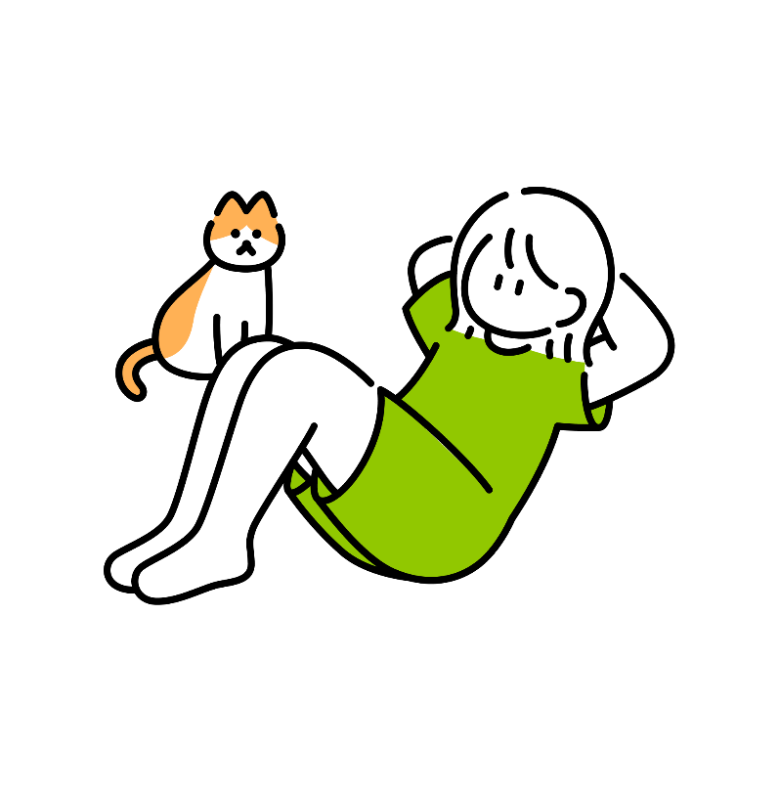
5
7
 | 画面設計
 |  |  |  |  |  |  | 7 |  |  |  |  |  |  |  |  |  |  |  | 5
IDまたはパスワードが正しくありません。

ゆるっとへるすけあ
6
 |  |  |  |  |  |  |  |  |  |  |  |  |  |  |  |  |  |  | 6

1
ID

2
パスワード

3
ログイン

4
 |  |  |  |  |  |  |  |  |  | 新規登録はこちら

 | 機能設計
 |  |  | ページを開いたら、まずこのログインページが表示される。

（５）
 |  |  | （以下、ユーザー登録済みの人の処理）
 |  |  | １、２：自分が決めたIDとパスワードを入力する
 |  |  | ３：ログインボタンを押し、ホーム画面に移動する。この時、IDまたはパスワードが適切に入力されていない場合は
 |  |  | 「IDまたはパスワードが正しくありません。」というwindowalertを表示する。

 |  |  | （新規ユーザーの場合）
 |  |  | ４：このリンクを踏み、会員登録ページに移動する。

 |  |  | 5. パスワードかIDが間違っていた時に表示する

 |  |  | 6. アプリ名

 |  |  | 7. 画像

 | 項目定義書

 | No |  | 物理名 | 論理名 |  | 画面型 |  |  | データ型 |  |  | min |  | max |  | DBテーブル |  | DBカラム |  | 備考
 |  | 1 | user | ID |  | Textbox |  |  |  |  | String |  | 4 |  | 20 | users |  | user_id
 |  | 2 | password | パスワード |  | Password |  |  |  |  | String |  | 8 |  | 20 | users |  | user_password
 |  | 2 | login | ログイン |  | submit
 |  | 4 | register | 新規登録 |  | Link
 |  | 5 | message | メッセージ |  | Label |  |  |  |  | String
 |  | 6 | corptitle | タイトル |  | Image |  |  |  |  | String
 |  | 7 | komatsu2 | 画像 |  | Image

新規ユーザ登録
外部設計書 |  |  |  |  |  |  | 画面名 |  |  | 新規ユーザー登録 |  |  |  |  |  |  | 作成者 | 小松大二 |  |  |  | 更新者
 |  |  |  |  |  |  | システム名 |  |  |  |  |  |  |  |  |  | 作成日 | 2023-06-07 |  |  |  | 更新日
 |  |  |  |  |  |  | 備考


 | 画面設計

7
5
登録完了しました！
ログインページに戻る
 |  |  |  |  |  | 7
 |  |  |  |  |  |  |  |  |  |  |  |  |  |  |  |  |  |  |  | 5

1
ID
 |  |  |  |  |  |  |  |  | 1

2
パスワード
6
登録できません
 |  |  |  |  |  |  |  |  | 2
 |  |  |  |  |  |  |  |  |  |  |  |  |  |  |  |  | 6

3
パスワード再入力
 |  |  |  |  |  |  |  |  | 3

4
登録
 |  |  |  |  |  |  |  |  |  |  | 4

 | 機能設計

 |  |  | 新規登録ユーザーはログイン画面からここに移動する

 |  |  |  | １、任意のIDを入力する
 |  |  |  | ２，任意のパスワードを入力する
 |  |  |  | ３，確認のため、もう一度パスワードを入力する
 |  |  |  | ４，IDとパスワードが入力されたら押せるようになる。押したら、５のwindow alertが表示され最初のログイン画面に戻る。
 |  |  |  | ５，登録完了と表示され、下線が引いてある箇所をクリックするとログイン画面に移動する。

 |  |  |  | ６.IDかパスワードが間違っているときに表示する

 |  |  |  | 7. イラスト表示

 | 項目定義書

 | No |  | 物理名 |  | 論理名 |  |  | 画面型 |  |  | データ型 |  | min |  | max |  | DBテーブル |  | DBカラム |  | 備考
 |  | 1 | user |  | ID |  |  | Textbox |  |  |  | String |  | 1 |  | 20 |  | users |  | user_id
 |  | 2 | password |  | パスワード |  |  | Textbox |  |  |  | String |  | 1 |  | 20 |  | users |  | user_password
 |  | 3 | password |  | パスワード再入力 |  |  | Textbox |  |  |  | String |  | 1 |  | 20
 |  | 4 | confirm |  | 新規ユーザー登録 |  |  | button
 |  | 5 | link |  | 登録完了 |  |  | Link
 |  | 6 | miss |  | 登録失敗「 |  |  | Label
 |  | 7 | komatsu3 |  | 画像 |  |  | Image

ホーム

外部設計書 |  |  |  |  |  |  |  |  | 画面名 |  |  | ホームページ |  |  |  |  | 作成者 |  | 山田楓都 |  |  |  | 更新者
 |  |  |  |  |  |  |  |  | システム名 |  |  |  |  |  |  |  | 作成日 |  | 2023-06-07 |  |  |  | 更新日
 |  |  |  |  |  |  |  |  | 備考

9
3
目標体重：45kg
 | 画面設計
 |  |  |  |  |  |  |  |  |  |  |  | 10 |  |  |  |  | 3 |  |  |  |  |  |  | 2

1
6
2
 |  |  |  |  |  |  |  |  |  |  |  |  |  |  |  |  |  | 6
ゆるっとへるすけあ
押しのライブのため！
 |  | 1

7
開始日
8
5
期限日
4
カレンダー
残り：30日
 |  |  |  |  |  |  |  |  |  |  |  |  |  |  |  |  |  | 8 |  |  |  | 9
 |  | 4 |  |  |  |  |  |  |  |  |  |  | 5
ログインボーナスダイアログ

 | 機能設計
 |  |  |  | ページロード
 |  |  |  |  | ロード時に以下の処理を実行する。

 |  |  |  |  | ログイン状態を判定する
 |  |  |  |  | 一日のうち初ログインであればログインボーナスダイアログボックスを表示させる
 |  |  |  |  | 既にログイン済みであればホーム画面のみを表示する

 |  |  | 2 |  | ハンバーガメニュー
 |  |  |  |  | ・体重管理 |  | → | 体重管理機能ページに遷移する
 |  |  |  |  | ・トレーニング |  | → | トレーニング推奨機能ページに遷移する
 |  |  |  |  | ・栄養管理 |  | → | 栄養管理機能ページに遷移する
 |  |  |  |  | ・ログアウト |  | → | ログインページに遷移する

 |  |  | 3 |  | 目標体重を入力

 |  |  | 4 |  | カレンダー
 |  |  |  |  | ・手入力できるようにする
 |  |  |  |  | ・他のページから情報を受けとって表示する

 |  |  | 5 |  | ログインボーナス
 |  |  |  |  | *ログインされた後、一日のうちの初ログインか判別し、初ログインならダイヤログボックスを表示させてログインスタンプを押せるようにする
 |  |  |  |  | ログインスタンプは７個あり、一週間で切り替わる
 |  |  |  |  | ログインスタンプを押すとホーム画面に遷移する

 |  |  | 6. 目的の入力

 |  |  | 7. 開始日を入力する（入力するとカレンダーに自動入力される）

 |  |  | 8. 期限日を入力する（入力するとカレンダーに自動入力される）

 |  |  | 9. 画像の表示

 | 項目定義書

 | No |  | 物理名 |  |  | 論理名 |  |  |  | 画面型 |  |  | データ型 |  | min | max | DBテーブル |  |  | DBカラム |  | 備考
 |  | 1 | linktitle |  |  | ホームタイトル |  |  |  |  | Label |  |  | String
 |  | 2 | hum |  |  | ハンバーガーメニュー |  |  |  |  | humburger
 |  | 3 | moku |  |  | 目標体重 |  |  |  |  | Label |  |  | String |  |  |  | personals |  |  | dreamweights
 |  | 4 | kare |  |  | カレンダー |  |  |  |  | Label
 |  | 5 | logbo |  |  | ログインボーナス |  |  |  |  | diarog
 |  | 6 | mokuteki |  |  | 目的 |  |  |  |  | Textbox |  |  | String |  |  |  | personals |  |  | goal

 |  | 7 | kaoshi |  |  | 開始日 |  |  |  |  | Textbox |  |  | Int |  |  |  | personals |  |  | starts
 |  | 8 | kigen |  |  | 期限日 |  |  |  |  | Textbox |  |  | Int |  |  |  | personals |  |  | deadlines
 |  | 9 | komatsu4 |  |  | 画像 |  |  |  | Image

体重管理
外部設計書 |  |  |  |  |  | 画面名 |  |  | 体重管理ページ |  |  |  |  |  |  | 作成者 |  | 藤田梨沙 |  |  |  | 更新者
 |  |  |  |  |  | システム名 |  |  |  |  |  |  |  |  |  | 作成日 |  | 2023-06-07 |  |  |  | 更新日
 |  |  |  |  |  | 備考

9
確認ダイアログボックス
とうろくする はい いいえ
10
11
12
1
 | 画面設計 |  |  |  |  |  |  |  |  |  |  | 9
 |  |  |  |  |  |  |  |  |  |  |  |  |  |  |  |  |  |  |  |  |  |  | 1

40kg
35kg
４5kg
55kg
50kg
4
 |  |  |  |  | 10 |  | 11 |  |  | 12 |  | 13
 |  | 2
一週間
1か月
3か月
半年
13
 |  |  |  |  |  |  |  |  |  |  |  |  |  |  |  |  |  |  |  | 4
理想の体重
40kg

5
開始日
6/1
 |  |  |  |  |  |  |  |  |  |  |  |  |  |  |  |  |  |  |  | 5

6
期限日
6/29
 |  |  |  |  |  |  |  |  |  |  |  |  |  |  |  |  |  |  |  | 6

7
今日の体重
56kg
 |  |  |  |  |  |  |  |  |  |  |  |  |  |  |  |  |  |  |  | 7

8
登録
2
 |  |  |  |  |  |  |  |  |  |  |  |  |  |  |  |  |  |  |  |  | 8

 | 機能設計
 |  |  | 1 | ハンバーガーメニュー

 |  |  | 「２」グラフ
 |  |  | 入力した自分の体重と目標体重が表示される。

 |  |  | 4 | 理想の体重入力（自動入力）

 |  |  | 5 | 開始日の入力（自動入力）

 |  |  | 6 | 期限日（自動入力）

 |  |  | 7 | 本日の体重を入力
 |  |  |  | （グラフに自動で反映される）
 |  |  | 8 | 現在の体重を入力し、確認ダイアログボックスが表示される

 |  |  | 9 | はいを押すと本日の体重がグラフに表示される

 |  |  | 10 | 一週間のグラフを表示

 |  |  | 11 | 一か月のグラフを表示

 |  |  | 12 | 3か月のグラフを表示

 |  |  | 13 | 半年のグラフを表示

 | 項目定義書

 | No |  | 物理名 |  | 論理名 |  | 画面型 |  |  | データ型 |  | min |  | max |  | DBテーブル |  |  | DBカラム |  | 備考
 |  | 1 | hum |  | ハンバーガーメニュー |  |  | humburger
 |  | 2 | gurafu |  | グラフ
 |  | 3
 |  | 4 | risoukg |  | 理想体重 |  |  | Label
 |  | 5 | kaishibi |  | 開始日 |  |  | Label
 |  | 6 | kigen |  | 期限 |  |  | Label
 |  | 7 | kyounokg |  | 今日の体重 |  |  | Textbox |  |  | double |  | 2 |  | 5 |  | personals |  |  | realweight
 |  | 8 | kgtouroku |  | 体重登録 |  |  | button
 |  | 9 | kgkakunin |  | 体重登録確認 |  |  | dialog
 |  | 10 | week |  | 一週間
 |  | 11 | month |  | 一か月
 |  | 12 | 3month |  | 三か月
 |  | 13 | 6month |  | 半年

トレーニング選択
外部設計書 |  |  |  |  |  | 画面名 |  |  | トレーニング選択ページ |  |  |  | 作成者 | 鈴木萌香 |  |  |  | 更新者
 |  |  |  |  |  | システム名 |  |  |  |  |  |  | 作成日 | 2023-06-07 |  |  |  | 更新日
 |  |  |  |  |  | 備考

 | 画面設計
トレーニングを
えらんでね

2
1
5
 |  |  | 2 |  |  |  |  |  |  |  |  |  |  |  |  |  | 1
 |  |  |  |  |  |  |  |  |  |  | 5
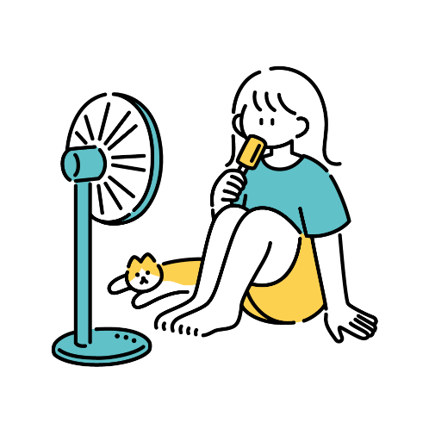

3
家庭用
トレーニング
 |  |  | 3

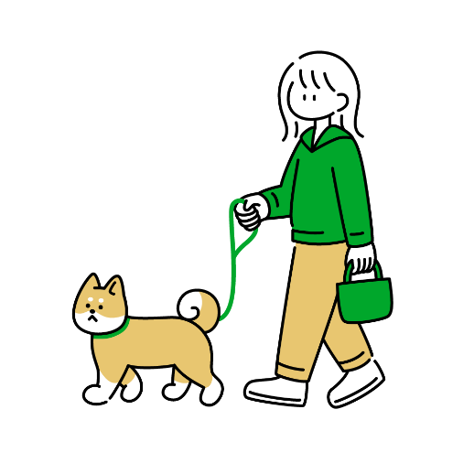
6
4
ジム用
トレーニング
 |  |  |  |  |  |  |  |  |  |  |  |  |  |  | 6
 |  |  | 4

 | 機能設計

 |  |  | 1 | ハンバーガーメニュー
 |  |  |  | 体重管理、栄養管理、ホーム、ログアウトができるページに遷移できる。

 |  |  | 3 | 家庭用トレーニングの画面へ移動する。

 |  |  | 4 | ジム用トレーニングの画面へ移動する。

 |  |  | 5 | イラスト

 |  |  | 6 | イラスト

 | 項目定義書

 | No |  | 物理名 |  | 論理名 |  | 画面型 |  |  | データ型 | min | max | DBテーブル |  | DBカラム | 備考
 |  | 1 | hum |  | ハンバーガーメニュー |  |  | humburger
 |  | 2 | sentaku |  | トレーニング選択 |  |  | Label
 |  | 3 | katei |  | 家庭用トレーニング |  |  | Link
 |  | 4 | zimu |  | ジム用トレーニング |  |  | Ling
 |  | 5 | komatsu8 |  | イラスト |  | Image
 |  | 6 | komatsu9 |  | イラスト |  | Image

家庭用トレの選択
外部設計書 |  |  |  |  |  | 画面名 |  | 家庭用トレーニング |  |  |  |  |  | 作成者 |  | 鈴木萌香 |  |  |  |  | 更新者
 |  |  |  |  |  | システム名 |  |  |  |  |  |  |  | 作成日 |  | 2023-06-07 |  |  |  |  | 更新日
 |  |  |  |  |  | 備考

 | 画面設計
1
家庭用トレーニング
 |  |  | 1

2
9
トレーニングメニュー
 |  |  | 2 | メニュー
 |  |  |  |  |  |  |  |  |  |  |  |  |  |  | 9

3
4
5
体力
 |  |  |  |  |  |  |  |  |  | 3

4お腹
5腕
 |  |  |  |  |  |  |  |  |  |  |  | 4 |  |  |  |  | 5

7
6背中

6
 |  |  |  |  |  |  |  |  | 7
脚

8
トレーニング選択ページに戻る
 |  |  | 8

 | 機能設計

 |  | 6 | 背中を選択すると、背中のトレーニングメニューへ飛ぶ。

 |  | 4 | お腹を選択すると、お腹のトレーニングメニューへ飛ぶ。

 |  | 5 | 腕を選択すると、腕のトレーニングメニューへ飛ぶ。

 |  | 7 | 脚を選択すると、脚のトレーニングメニューへ飛ぶ。

 |  | 3 | 体力を選択すると、体力のトレーニングメニューへ飛ぶ。

 |  | 8 | トレーニング選択ページに戻る。

 |  | 9 | 画像

 | 項目定義書

 | No | 物理名 |  |  | 論理名 |  | 画面型 |  | データ型 |  | min |  | max | DBテーブル |  |  |  | DBカラム |  | 備考
 | 1 | training |  |  | 家庭トレーニング |  | Lavel
 | 2 | menu |  |  | トレーニングメニュー
 | 3 | tai |  |  | 体力 |  | Link |  |  |  |  |  |  |  | trainings |  |  |  | power
 | 4 | onaka |  |  | お腹 |  | Link |  |  |  |  |  |  |  | trainings |  |  |  | sixpack
 | 5 | ude |  |  | 腕 |  | Link |  |  |  |  |  |  |  | trainings |  |  |  | arm
 | 6 | senaka |  |  | 背中 |  | Link |  |  |  |  |  |  |  | trainings |  |  |  | behind
 | 7 | ashi |  |  | 脚 |  | Link |  |  |  |  |  |  |  | trainings |  |  |  | leg
 | 8 | back[ |  |  | 戻る |  | Link
 | 9 | komatsu5 |  |  | イラストの表示 |  | image

ジム用トレの選択
外部設計書 |  |  |  |  |  | 画面名 |  | ジム用トレーニング |  |  |  |  | 作成者 |  | 鈴木萌香 |  |  |  | 更新者
 |  |  |  |  |  | システム名 |  |  |  |  |  |  | 作成日 |  | 2023-06-07 |  |  |  | 更新日
 |  |  |  |  |  | 備考

 | 画面設計

1
ジム用トレーニング
3
 |  |  | 1
 |  |  |  |  |  |  |  |  |  |  |  | 3
トレーニングメニュー
2
 |  |  | 2

4
5
4お腹
5背中

6腕
6

8
8体力
7
7脚

9
トレーニング選択ページに戻る
 |  |  |  | 9

 | 機能設計

 |  |  | 5 | 背中を選択すると、背中のトレーニングメニューへ飛ぶ。

 |  |  | 4 | お腹を選択すると、お腹のトレーニングメニューへ飛ぶ。

 |  |  | 6 | 腕を選択すると、腕のトレーニングメニューへ飛ぶ。

 |  |  | 7 | 脚を選択すると、脚のトレーニングメニューへ飛ぶ。

 |  |  | 8 | 体力を選択すると、体力のトレーニングメニューへ飛ぶ。

 |  |  | 9 | トレーニング選択ページに戻る。

 | 項目定義書

 | No | 物理名 |  |  | 論理名 |  | 画面型 |  | データ型 | min | max |  | DBテーブル |  |  | DBカラム |  | 備考
 | 1 | training |  |  | ジムトレーニング |  | Lavel
 | 2 | menu |  |  | トレーニングメニュー
 | 3 | komatsu6 |  |  | イラストの挿入 |  | image
 | 4 | onaka |  |  | お腹 |  | Link |  |  |  |  |  |  | trainings |  |  | power
 | 5 | senaka |  |  | 背中 |  | Link |  |  |  |  |  |  | trainings |  |  | sixpack
 | 6 | ude |  |  | 腕 |  | Link |  |  |  |  |  |  | trainings |  |  | arm
 | 7 | ashi |  |  | 脚 |  | Link |  |  |  |  |  |  | trainings |  |  | behind
 | 8 | tai |  |  | 体力 |  | Link |  |  |  |  |  |  | trainings |  |  | leg
 | 9 | back |  |  | 戻る |  | Link

最終確認ページ
外部設計書 |  |  |  |  |  |  |  | 画面名 |  | 最終確認ページ |  |  |  |  |  | 作成者 | 鈴木萌香 |  |  | 更新者
 |  |  |  |  |  |  |  | システム名 |  |  |  |  |  |  |  | 作成日 | 2023-06-07 |  |  | 更新日 | 2023-06-09
 |  |  |  |  |  |  |  | 備考

 | 画面設計

1
～かくにん～
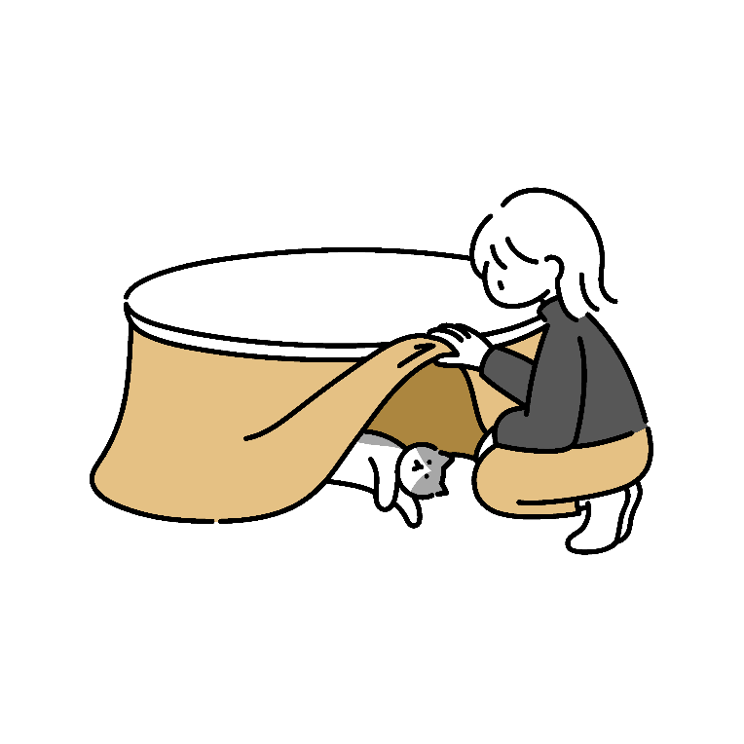
 |  |  |  |  | 1

6
2
 |  |  |  |  |  |  |  |  |  |  |  |  |  |  |  |  | 6
これでとうろくする？
 |  |  |  |  | 2

うで

3
 |  |  |  |  | 3

4
そうしん
 |  |  |  |  |  |  | 4

5
トレーニング選択ページに戻る
 |  |  |  |  |  | 5

 | 機能設計

 |  |  |  | 1 | 見出し

 |  |  |  | 2 | 確認

 |  |  |  | 3 | 選んだ筋トレの部位が自動入力される

 |  |  |  | 4 | 確認で送信ボタンが出てカレンダーに自動入力される

 |  |  |  | 5 | トレーニング選択ページに戻る

 |  |  |  | 6 | 画像

 | 項目定義書

 | No |  | 物理名 |  |  |  | 論理名 |  | 画面型 |  | データ型 | min |  | max |  | DBテーブル |  | DBカラム | 備考
 |  | 1 | midash |  |  |  | 見出し |  | Label
 |  | 2 | kakuninn |  |  |  | 確認
 |  | 3 | bui |  |  |  | 部位 |  | Label
 |  | 4 | submit |  |  |  | 送信ボタン |  | submit |  |  |  | 1 |  | 20
 |  | 5 | back |  |  |  | 戻る |  | Link
 |  | 6 | komatsu13 |  |  |  | 画像 |  | Image

家庭用トレーニング例
トレーニングメニュー腕（体力、お腹、背中、脚）
外部設計書 |  |  |  |  |  | 画面名 |  |  | トレーニングメニュー腕（体力、お腹、背中、脚） |  |  |  | 作成者 | 小田島英利 |  |  | 更新者
 |  |  |  |  |  | システム名 |  |  |  |  |  |  | 作成日 | 2023-06-12 |  |  | 更新日
 |  |  |  |  |  | 備考

 | 画面設計
２
家庭用トレーニング（腕）
１
 |  |  |  |  | 2
 |  |  |  |  |  |  |  |  |  |  |  |  |  |  |  |  |  | 1

３
動画
トレーニング名
URL
動画
トレーニング名
URL
動画
トレーニング名
URL
 |  | 3

４
 |  |  | 4

５
 |  |  | 5

動画
トレーニング名
URL
動画
トレーニング名
URL
動画
トレーニング名
URL

 | 機能設計

 |  |  | １.ハンバーガーメニュー

 |  |  | ２. 見出し

 |  |  | ３.トレーニング名を表示する

 |  |  | ４. 動画のサムネイルが表示される

 |  |  | ５. 動画のURLが表示され、押すとリンクに飛ぶ

 | 項目定義書

 | No |  | 物理名 | 論理名 |  |  | 画面型 |  |  | データ型 | min | max | DBテーブル |  | DBカラム | 備考
 |  | 1 | hum | ハンバーガーメニュー |  |  |  | humburger
 |  | 2 | mida2 | 見出し |  |  |  | Label
 |  | 3 | torename | トレーニング名 |  |  |  | Label
 |  | 4 | movie | 動画
 |  | 5 | url | URL |  |  |  | Link

ジム用トレーニング例
外部設計書 |  |  |  |  |  | 画面名 |  |  | トレーニングメニュー腕（体力、お腹、背中、脚） |  |  |  | 作成者 | 小田島英利 |  |  | 更新者
 |  |  |  |  |  | システム名 |  |  |  |  |  |  | 作成日 | 2023-06-07 |  |  | 更新日
 |  |  |  |  |  | 備考

 | 画面設計
動画
トレーニング名
URL
動画
トレーニング名
URL
動画
トレーニング名
URL
動画
トレーニング名
URL
動画
トレーニング名
URL
動画
トレーニング名
URL
ジム用トレーニング(うで）
２
１
 |  |  |  |  | 2
 |  |  |  |  |  |  |  |  |  |  |  |  |  |  |  |  |  | 1

３
 |  | 3

４
 |  |  | 4

５
 |  |  | 5

 | 機能設計

 |  |  | １.ハンバーガーメニュー

 |  |  | ２.見出し

 |  |  | ３.トレーニング名を表示する

 |  |  | 4. 動画のサムネイルが表示される

 |  |  | 5. 動画のURLが表示され、押すとリンクに飛ぶ

 | 項目定義書

 | No |  | 物理名 | 論理名 |  |  | 画面型 |  |  | データ型 | min | max | DBテーブル |  | DBカラム | 備考
 |  | 1 | hum | ハンバーガーメニュー |  |  |  | humburger
 |  | 2 | mida2 | 見出し |  |  |  | Label
 |  | 3 | torename | トレーニング名 |  |  |  | submit
 |  | 4 | movie | 動画
 |  | 5 | url | URL |  |  |  | url

栄養素推奨
外部設計書 |  |  |  |  |  |  | 画面名 |  |  | 栄養素推奨ページ |  |  |  |  | 作成者 | 小田島英利 |  |  |  | 更新者
 |  |  |  |  |  |  | システム名 |  |  |  |  |  |  |  | 作成日 | 2023-06-07 |  |  |  | 更新日
 |  |  |  |  |  |  | 備考

４
 | 画面設計 |  |  |  |  |  |  |  |  |  |  |  |  |  |  |  |  |  |  |  | 4
１
栄養管理

・目的を設定(プルダウン）
体を鍛えたい（タンパク質）
食生活の改善、綺麗になりたい（ビタミン重視）
痩せたい、ダイエット（脂質抜きダイエット）
痩せたい、ダイエット（糖質抜きダイエット）
日々の健康維持（ミネラル）
２
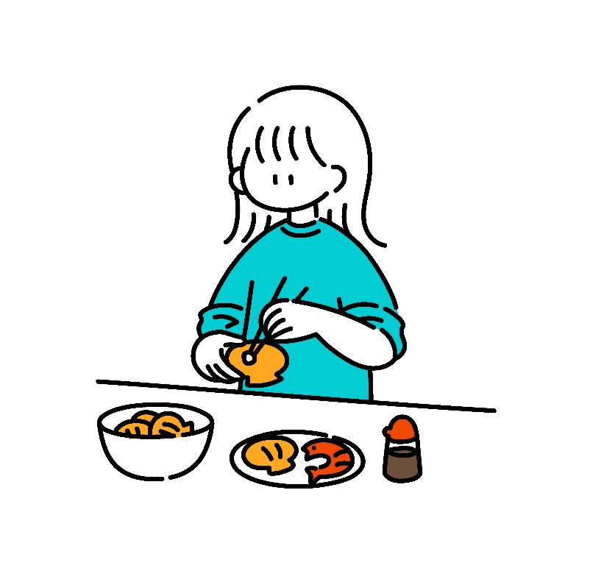
 |  |  |  |  |  |  |  |  |  |  |  |  |  |  |  |  |  | 5
 |  |  |  |  |  | 2
５

３
・おすすめタンパク質
🍖(100g)１２g→
 |  |  |  |  |  | 3

 | 機能設計

 |  |  | 1 | 見出し

 |  |  | 2 | プルダウンメニュー
 |  |  |  | 体を鍛えたい（タンパク質）
 |  |  |  | 食生活の改善、綺麗になりたい（ビタミン重視）
 |  |  |  | 痩せたい、ダイエット（脂質抜きダイエット）
 |  |  |  | 痩せたい、ダイエット（糖質抜きダイエット）
 |  |  |  | 日々の健康維持（ミネラル） |  |  |  | の5つから選択

 |  |  | 3 | プルダウンメニューで選択した目的に応じた栄養素が表示される（イラスト、mgなど）

 |  |  | 4 | ハンバーガーメニュー

 |  |  | 5 | イラストの挿入

 | 項目定義書

 | No |  | 物理名 |  | 論理名 |  |  | 画面型 |  |  | データ型 |  | min | max | DBテーブル |  | DBカラム |  | 備考
 |  | 1 | eiyoutitle |  | タイトル |  |  | Label
 |  | 2 | perpose |  | 目的 |  |  | Select |  |  |  | pulldown
 |  | 3 | recommend |  | おすすめ |  |  | Image |  |  |  |  |  |  |  |  |  |  | プルダウンメニューごとに中身が変わる
 |  | 4 | hum |  | ハンバーガーメニュー |  |  |  | humburger
 |  | 5 | komatsu |  | 小松 |  |  |  | Image

友達になる
外部設計書 |  |  |  |  |  |  | 画面名 |  |  | ともだちとうろく |  |  |  |  |  |  |  | 作成者 |  | 小松大二 |  |  |  |  | 更新者
 |  |  |  |  |  |  | システム名 |  |  |  |  |  |  |  |  |  |  | 作成日 |  | 2023-06-07 |  |  |  |  | 更新日
 |  |  |  |  |  |  | 備考


１
 | 画面設計
５
 |  |  |  |  |  |  |  |  |  |  |  |  |  |  |  |  |  |  |  |  |  |  |  |  |  | 5

６
とうろくする？
 |  |  |  | 6

ともだち
２
 |  |  |  |  |  |  |  |  |  |  |  | 2
 |  |  |  |  |  |  |  |  |  |  |  |  |  |  |  |  |  |  | 3
４
IDをにゅうりょくする
３
🔍
 |  |  |  |  |  |  |  |  |  | 3 |  |  |  |  |  |  |  |  |  |  |  |  | 4
はい
いいえ

８
７
 |  |  |  |  |  |  |  |  | 8

 | 機能設計

 |  |  |  | １、イラスト
 |  |  |  | ２，
 |  |  |  | ３，IDを検索する
 |  |  |  | ４，IDをデータベースから検索する
 |  |  |  | ５，ハンバーガーメニュー

 |  |  |  | ６.I検索したIDのプロフィールを表示して、登録するかどうか確認する

 |  |  |  | ７. 押下時友達をフレンドリストに登録する

 | 項目定義書

 | No |  | 物理名 |  | 論理名 |  |  | 画面型 |  |  | データ型 |  |  | min |  | max |  | DBテーブル |  |  | DBカラム |  |  | 備考
 |  | 1 | komatsu12 |  |  | イラスト |  |  | Image |  |  |  | String
 |  | 2 |  |  |  | 見出し |  |  | Label |  |  |  | String
 |  | 3 | search |  |  | 検索 |  |  | Textbox |  |  |  | String |  | 1 |  | 20 |  | friends |  |  | friendsid
 |  | 4 | kuri |  |  | 検索ボタン |  |  | button
 |  | 5 | hum |  | ハンバーガーメニュー |  |  |  | humburger
 |  | 6 | kaku |  | フレンド登録確認 |  |  |  | dialog

ハンバーガーメニュー
外部設計書 |  |  |  |  |  |  | 画面名 |  |  | 栄養素最終確認ページ |  |  |  | 作成者 | 山田楓都 |  |  | 更新者
 |  |  |  |  |  |  | システム名 |  |  |  |  |  |  | 作成日 | 2023-06-11 |  |  | 更新日
 |  |  |  |  |  |  | 備考


 | 画面設計

１
 |  |  | 1
7
✕
 |  |  |  |  |  |  |  |  |  |  |  |  |  |  |  |  | 7

2

 |  |  | 2 |  | ホーム
3

 |  |  | 3 |  | 体重管理

4
 |  |  | 4 |  | トレーニング選択

5
 |  |  | 5 |  | 栄養管理

6
 |  |  | 6 |  | ログアウト

 | 機能設計

 |  |  |  | 1 | イラスト挿入

 |  |  |  | 2 | 押下後、ホームに飛ぶリンク

 |  |  |  | 3 | 押下後、体重管理ページに飛ぶリンク

 |  |  |  | 4 | 押下後、トレーニング選択ページに飛ぶリンク

 |  |  |  | 5 | 押下後、栄養管理ページに飛ぶリンク

 |  |  |  | 6 | 押下後、ログインページに飛ぶリンク

 |  |  |  | 7 | 戻るボタン
 |  |  |  |  | 押下後、ハンバーガーメニューが閉じられる

 |  |  |  | 備考
 |  |  |  | ・ともだちとうろく
 |  |  |  | ・ともだち
 |  |  |  | ・らんきんぐ
 |  |  |  | ・いくせい
 |  |  |  | 追加する

 | 項目定義書

 | No |  | 物理名 |  |  | 論理名 |  | 画面型 |  |  | データ型 | min | max | DBテーブル |  | DBカラム | 備考
 |  | 1 | komatsu11 |  |  | イラスト |  |  | Image
 |  | 2 | home |  |  | ホーム |  |  | Link
 |  | 3 | wm |  |  | 体重管理ページ |  |  | Link
 |  | 4 | tc |  |  | トレーニング選択ページ |  |  | Link
 |  | 5 | eim |  |  | 栄養管理ページ |  |  | Link
 |  | 6 | lout |  |  | ログインページ |  |  | Link
 |  | 7 | back |  |  | ハンバーガー閉じる

友達リスト
外部設計書 |  |  |  |  |  | 画面名 |  |  | ともだちリストページ |  |  |  |  | 作成者 |  | 小松大二 |  |  | 更新者
 |  |  |  |  |  | システム名 |  |  |  |  |  |  |  | 作成日 |  | 2023-06-07 |  |  | 更新日
 |  |  |  |  |  | 備考

 | 画面設計
１
ともだち
２
 |  |  |  |  |  |  |  |  |  |  | 1
 |  |  |  |  |  |  |  |  |  |  |  |  |  |  |  |  |  |  |  | 2

 |  |  |  |  |  |  |  |  |  |  | yamda

３
 |  |  |  |  |  |  |  |  |  |  | miama
 |  |  |  |  |  | 3

 |  |  |  |  |  |  |  |  |  |  | kajfi

 |  |  |  |  |  |  |  |  |  |  | fdgr

 | 機能設計

 |  |  | 新規登録ユーザーはログイン画面からここに移動する

 |  |  |  | １、見出し
 |  |  |  | ２， ハンバーガーメニュー
 |  |  |  | ３，登録している友達のリストを表示する

 | 項目定義書

 | No |  | 物理名 |  | 論理名 |  | 画面型 |  |  | データ型 |  | min | max | DBテーブル |  |  | DBカラム | 備考
 |  | 1 | tomodati |  | 見出し |  |  | Label
 |  | 2 | hum |  | ハンバーガーメニュー |  |  | humburger
 |  | 3 | list |  | 友達リスト |  |  | list |  |  |  |  |  |  | friends |  | friendsname friendsid
 |  | 4
 |  | 5

ランキング
外部設計書 |  |  |  |  |  | 画面名 |  |  | ランキングページ |  |  |  | 作成者 | 小松大二 |  |  | 更新者
 |  |  |  |  |  | システム名 |  |  |  |  |  |  | 作成日 | 2023-06-07 |  |  | 更新日
 |  |  |  |  |  | 備考

 | 画面設計

体重減少ランキング
1
２
３
nemui
nekotoutoi
gotyouennhosii
体重減少
継続日数

１
２
2
 |  |  |  |  |  |  |  |  |  |  |  |  |  |  |  |  |  | 1

6
３
６
５
 |  | 3

４

 |  | 5

 | 機能設計

 |  |  | 新規登録ユーザーはログイン画面からここに移動する

 |  |  |  | １、ハンバーガーメニュー
 |  |  |  | ２，見出し
 |  |  |  | ３，体重減少の割合によって並び替える

 |  |  |  | ４，継続日数によって並び替える

 |  |  |  | ５.フレンドから昇順にユーザーを表示させる

 | 項目定義書

 | No |  | 物理名 |  | 論理名 |  | 画面型 |  |  | データ型 | min | max | DBテーブル |  | DBカラム | 備考
 |  | 1 | hum |  | ハンバーガーメニュー |  |  | humburger
 |  | 2 | midas |  | 見出し |  |  | Label
 |  | 3 | weightz |  | 体重減少
 |  | 4 | kikan |  | 継続期間
 |  | 5 | fren |  | フレンド

育成ゲーム
外部設計書 |  |  |  |  |  |  |  | 画面名 |  |  | 育成ゲームページ |  |  |  |  |  |  | 作成者 | 小松大二 |  |  |  | 更新者
 |  |  |  |  |  |  |  | システム名 |  |  |  |  |  |  |  |  |  | 作成日 | 2023-06-12 |  |  |  | 更新日
 |  |  |  |  |  |  |  | 備考

１
４
 | 画面設計 |  |  |  | 1

 |  |  |  |  |  |  | 病んだ女の子を元気にしよう！

３
２
期待しなければいいんだわ、そうすれば裏切られることもないもの。
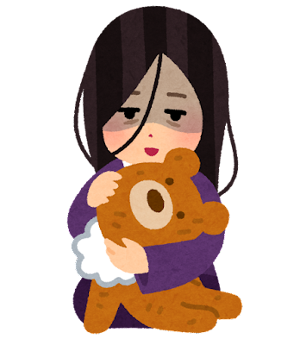
 |  |  |  |  |  |  |  |  |  |  |  |  |  |  |  |  |  | 2
 |  |  |  |  |  |  |  |  |  |  |  |  |  |  |  |  |  |  |  |  | 3
 |  |  |  |  |  |  |  |  |  |  |  |  |  |  |  |  |  |  |  |  | 1日1回のログインで
６
 |  |  |  |  |  |  |  |  |  |  |  |  |  |  |  |  |  |  |  |  | 1ポイントもらえるぞ！

 |  |  |  |  |  |  | 6 |  |  |  |  |  |  |  |  |  |  |  |  |  | 女の子の成長は
 |  |  |  |  |  |  |  |  |  |  |  |  |  |  |  |  |  |  |  |  | 1週間でリセットされるぞ！

 |  |  |  |  |  |  |  |  |  |  |  |  |  |  |  |  |  |  |  |  | 1ポイント消費で
 |  |  |  |  |  |  |  |  |  |  |  |  |  |  |  |  |  |  |  |  | ボタンを一回押せるぞ！

7

５
残りポイント:2

 |  |  |  |  |  |  |  |  |  |  |  | 5

パワー！！！

 | 機能設計

 |  |  | 1 | 見出し

 |  |  | 2 | 育成対象の女の子

 |  |  | 3 | ゲームの説明文

 |  |  | 4 | ハンバーガーメニュー

 |  |  | 5 | 元気出せボタン
 |  |  | 6 | 女の子の状態を表すメッセージ

 |  |  | 7 | 残りの押せる回数を表示

 | 項目定義書

 | No |  | 物理名 |  |  | 論理名 |  |  | 画面型 |  |  | データ型 |  | min |  | max |  | DBテーブル |  | DBカラム |  | 備考
 |  | 1 | eiyoutitle |  |  | タイトル |  |  | Label
 |  | 2 | girl |  |  | 育成 |  |  | Image |  |  |  |  |  |  |  |  | game |  | illust_1~4 |  | ボタンを2回押すと変わる、つまり2日間ごとに画像が変わる
 |  | 3 | explanation |  |  | ゲーム説明 |  |  | Text |  |  |  |  |  |  |  |  |  |  |  |  | プルダウンメニューごとに中身が変わる
 |  | 4 | hum |  |  | ハンバーガーメニュー |  |  |  | humburger
 |  | 5 | power |  |  | ボタン |  |  |  | bottom |  |  |  |  |  |  |  |  |  |  |  | ボタンを押すときんにくんの声が流れる（仮）
 |  | 6 | message |  |  | ステータス |  |  | text |  |  |  | string |  | 1 |  | 40 | game |  | massage_1~7 |  | ボタンが押された回数で変わる

 |  | 7 | loginpoint |  |  | ログインボーナス |  |  | Label |  |  |  |  |  |  |  |  | managementofpoints |  |  | points

